300
BRM1111奥津、蒜山300㎞ 22：00 スタート （11/05変更）
 | （距離は参考値）
NO. | 区間 距離 | 積算 距離 |  | 進路 |  | 表示 | 情報、その他 | クローズ
1 | 0.00 | 0.00 |  | 左 |  |  | スタート ゆるびの舎 22：00 | 11）22：30
2 | 0.20 | 0.20 | ┳字路 | 左 |  |  | 左折する
3 | 0.10 | 0.30 | ╋字路 | 右 |  |  | 右折する
4 | 0.30 | 0.60 | ╋字路 S | 左 | K185 |  | 左折して県道185号に入る
5 | 0.80 | 1.40 | ╋字路（無津）S | 直進 | K153 | 撫川 | 直進して、そのまま県道153号へ進む
6 | 3.40 | 4.80 | ╋字路 S | 左 | K153 | 吉備 | 左折してそのまま 県道153号 を進む
7 | 2.60 | 7.40 | ┣字路 | 右 |  |  | 右折して南橋に入る
8 | 0.10 | 7.50 | ┳字路 | 左 |  |  | 左折する
9 | 2.70 | 10.20 | Ｙ字分岐 Ｓ | 左 |  |  | 左方向へ
10 | 2.20 | 12.40 | ┫字路 | 左 |  |  | 左折して高塚橋に入る
11 | 0.10 | 12.50 | ┳字路 | 右 |  |  | 右折する
12 | 5.00 | 17.50 | ┳字路 | 左 |  |  | 左折する
13 | 0.70 | 18.20 | ┳字路 | 左 | R429 |  | 左折して国道429号に入る
14 | 1.50 | 19.70 | ┣字路 S | 右 | K71 |  | 右折して県道71号に入る
15 | 8.30 | 28.00 | ┣字路 | 右 | K367 |  | 右折して県道367号に入る
16 | 2.40 | 30.40 | ┳字路 | 右 | K31 |  | 右折して県道31号に入る(押しボタンの信号です）
17 | 2.30 | 32.70 | ┫字路 S | 左 |  |  | 左折する
18 | 3.80 | 36.50 | ┳字路 | 左 | K211 |  | 左折して県道211号に入る
19 | 0.10 | 36.60 | ┣字路 | 右 |  |  | 右折する
20 | 1.90 | 38.50 | ╋字路（建部中学前） S | 右 | R484 |  | 右折して 国道484号 に入る
21 | 1.00 | 39.50 | ┳字路 | 左 | R484 |  | 左折してそのまま 国道484号 を進む
22 | 6.30 | 45.80 | ╋字路 S | 左 | 農道 | 津山 | 左折して美作やまなみ街道に入る
23 | 3.20 | 49.00 | ┣字路 | 右 |  |  | 通行止めのバリケードがあります。直進不可。
24 | 0.10 | 49.10 | ┳字路 | 左 | K52 | 弓削
25 | 0.70 | 49.80 | ┳字路 | 左 | K52 | 国道53
26 | 3.40 | 53.20 | ┳字路（全間） S | 右 | R53 |  | 右折し国道53号を進む
27 | 1.50 | 54.70 | ┣字路 S | 右 | K52 | 勝央 | 右折し県道52号へ
28 | 3.10 | 57.80 | ╋字路 S | 左 | 農道 |  | 左折して美作やまなみ街道に復帰
29 | 14.90 | 72.70 | ╋字路 S | 直進 |  |  | 県道26を横断
30 | 1.10 | 73.80 | ┳字路 | 左 | K350 |  | 左折して県道350号に入る
31 | 0.90 | 74.70 | ┳字路（川崎西） S | 右 | R179 |  | 右折して 国道179号/国道429号/国道53号 に入る
32 | 0.90 | 75.60 | ┫字路 S | 左 | K345 | 県道345 | 斜め左に折れて県道345号に入る
33 | 0.10 | 75.70 | ┳字路 | 右 |  |  | 右方向
34 | 0.20 | 75.90 | ┫字路 | 左 |  |  | 橋を渡らず道なりに左方向
35 | 4.60 | 80.50 | ╋字路 S | 直進 | K345 |  | 直進して県道345号へ
36 | 0.30 | 80.80 | ╋字路 | 右 |  |  | 右折する
37 | 3.00 | 83.80 | ┳字路 | 左 | K6 |  | 左折し、県道6号へ
38 | 1.10 | 84.90 | ┫字路 | 左 |  |  | 斜め左方向へ
39 | 2.40 | 87.30 | ┳字路 | 左 | K6 |  | 斜め左方向、県道6号に入る
40 | 5.10 | 92.40 | 右側 | 直進 |  |  | PC1 ローソン津山加茂町店 | 12）04：08
41 | 0.50 | 92.90 | ╋字路 | 左 | K68 |  | 左折して県道68号に入る
42 | 0.50 | 93.40 | ╋字路 | 右 | K75 |  | 右折して県道75号に入る
43 | 1.00 | 94.40 | ┫字路 | 左 | K75 | 寺元、越畑
44 | 8.40 | 102.80 | ┳字路 | 左 | K75 | 寺元
45 | 0.20 | 103.00 | ┣字路 | 右 | 林道 | R179,奥津 | 山越えになります。下り区間ちゅうい！
46 | 9.60 | 112.60 | ╋字路 | 左 | R179 | 津山
47 | 8.00 | 120.60 | ┣字路 | 右 | K56 | 湯原温泉 | 右折して県道56号に入る 手前にローソンがありますが、6時開店です。
48 | 10.30 | 130.90 | ┳字路 | 右 | K56 |  | 右折して県道56号/県道65号に入る
49 | 1.50 | 132.40 | ┣字路 | 右 | K65 |  | 道なりに右折して県道65号に入る
50 | 3.20 | 135.60 | 左側 | 直進 |  |  | 通過チェック１（写真） のとろ温泉天空の湯の看板 | 参考12）07：04
51 | 9.80 | 145.40 | ┳字路 | 右 | R482 |  | 右折して国道482号に入る
52 | 2.80 | 148.20 | ┫字路 | 左 |  |  | 左折する
53 | 1.20 | 149.40 | ┳字路 | 左 | K352 |  | 左折して県道325号に入る
54 | 3.60 | 153.00 | ┳字路 | 右 | R313 | 倉吉 | 右折して国道313号/国道482号に入る
55 | 1.40 | 154.40 | ┣字路 | 右 | K422 |  | 右折時注意！
56 | 1.20 | 155.60 | ┳字路 | 左 | K422 |  | 高原線を走行
57 | 5.70 | 161.30 | 左側 | 直進 | K422 |  | 通過チェック２（道の駅蒜山高原の看板写真） | 参考12）08：44
58 | 4.90 | 166.20 | ┳字路 | 右
59 | 0.40 | 166.60 | ┣字路 | 右 | K114 | 大山
60 | 6.50 | 173.10 | 左側 | 直進 | K114 |  | 通過チェック3（鬼女台展望台入口にある牛の看板写真） | 参考12）09：32
61 | 2.70 | 175.80 | ╋字路 | 左 | K45 | 江尾
62 | 1.70 | 177.50 | ┣字路 | 直進 | 農道 |  | 直進で下ります。
63 | 4.90 | 182.40 | ╋字路 | 右 |  | 江尾、蒜山 | 直進しないよう注意！
64 | 0.30 | 182.70 | ┳字路 | 右 | R482 | 蒜山
65 | 6.10 | 188.80 | ┣字路 | 右 | K58 | 新庄 | 右折して県道58号に入る
66 | 13.20 | 202.00 | ┳字路 | 左 | R181 | 真庭 | 左折して国道181号/県道58号に入る
67 | 21.50 | 223.50 | ┣字路 S | 右 | K32 | 新見 | 右折して県道32号に入る
68 | 3.20 | 226.70 | ┣字路 | 右 | K84 | 栗原 | 右折して県道84号に入る
69 | 8.80 | 235.50 | ┳字路(美川橋南詰) S | 左 | R313 | 倉吉 | 左折して 国道313号 に入る
70 | 1.10 | 236.60 | 左側 | 直進 |  |  | PC2 セブンイレブン落合栗原店 | 12）13:48
71 | 1.90 | 238.50 | ┣字路 | 右 |  |  | 斜め右方向
72 | 0.30 | 238.80 | ┣字路 | 右 | K66 | 吉備中央 | 右折して県道66号に入る (吉備中央の表示)
73 | 15.20 | 254.00 | ╋字路 S | 左 | 農道 | 建部 | 通行止め箇所があるので迂回します。
74 | 2.70 | 256.70 | ┣字路 | 右 | K372 | 円城 | 見落とさないよう注意！
75 | 0.05 | 256.75 | ┳字路 | 左 | K372 | 円城
76 | 4.35 | 261.10 | ╋字路 S | 右 | R429 | 岡山、倉敷
77 | 4.50 | 265.60 | ┳字路 S | 左 | R429 | 岡山、倉敷
78 | 0.10 | 265.70 | 右側 | 直進 |  |  | PC3 ローソン吉備中央町店 | 12）15:44
79 | 0.40 | 266.10 | ┫字路 S | 直進 |  | 岡山 | 国道429号を進む
80 | 21.50 | 287.60 | ┳字路（小山） S | 右 |  | 倉敷 | 右折して 国道180号/国道429号 に入る
81 | 0.10 | 287.70 | ┫字路（門前） S | 左 |  |  | 左折する。土手沿いを進。
82 | 2.50 | 290.20 | ┳字路 | 右 |  |  | 右折して県道73号に入る
83 | 4.20 | 294.40 | ╋字路 S | 右 |  |  | 歩道橋で橋を渡る
84 | 0.10 | 294.50 | ╋字路（撫川橋） S | 左 |  |  | 左折し県道153
85 | 1.10 | 295.60 | ┳字路 S | 右 |  | 早島 | 右折してそのまま 県道153号 を進む
86 | 3.30 | 298.90 | ╋字路（無津） S | 直進 |  | 早島 | 直進して、そのまま県道185号へ進む
87 | 0.80 | 299.70 | ╋字路 S | 右
88 | 0.30 | 300.00 | ╋字路 | 左
89 | 0.20 | 300.20 | ┣字路 | 右
90 | 0.30 | 300.50 | 右側 |  |  |  | Finish ザグザグ早島店 ゆるびの舎でスタッフが待機しています。 | 12）18：00

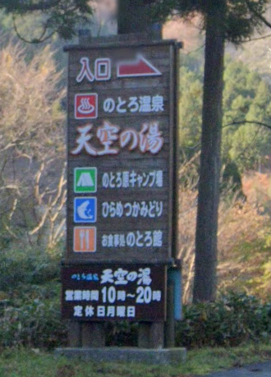

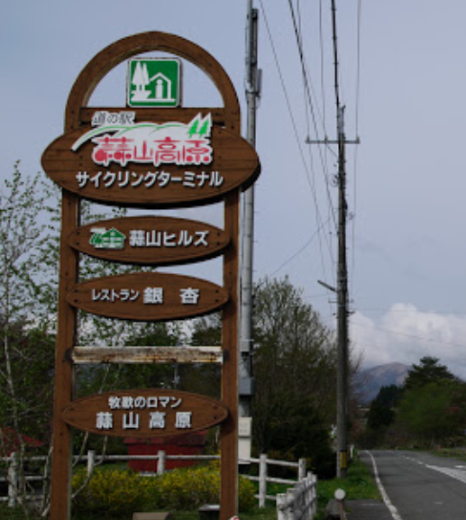

通過チェック１

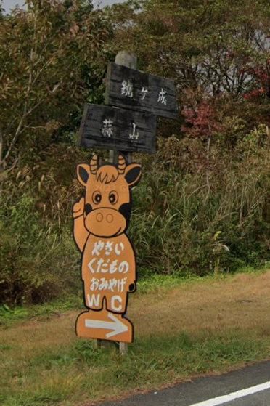
通過チェック２

通過チェック３

